关系图
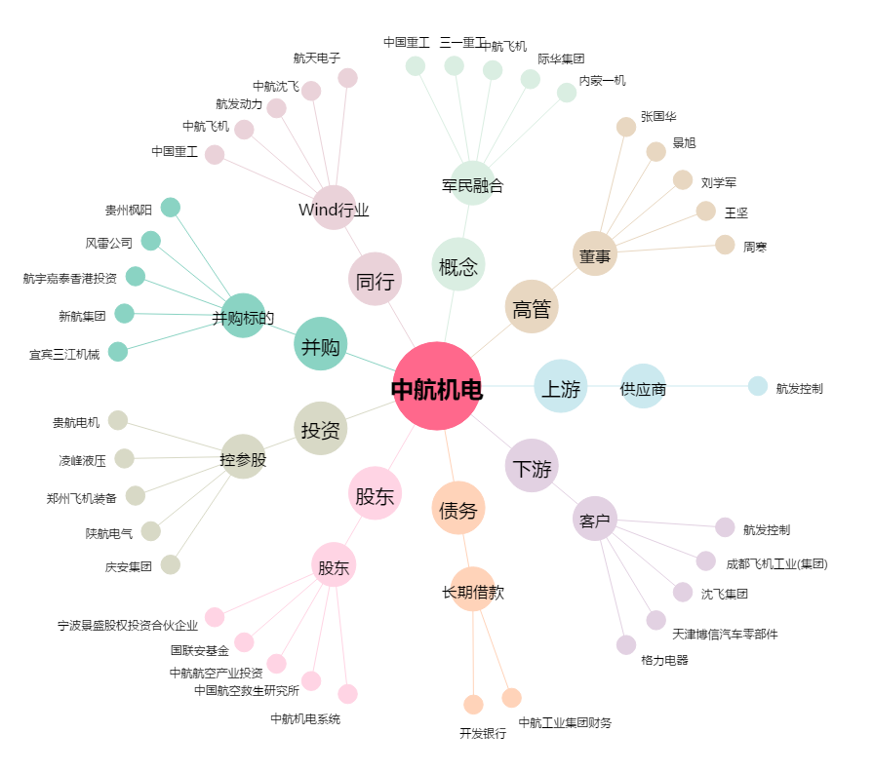
中航机电[002013.SZ] - 关系概览图

